表紙
令和７年度

嘉手納町再開発住宅

空き家待ち候補者（随時）募集のしおり

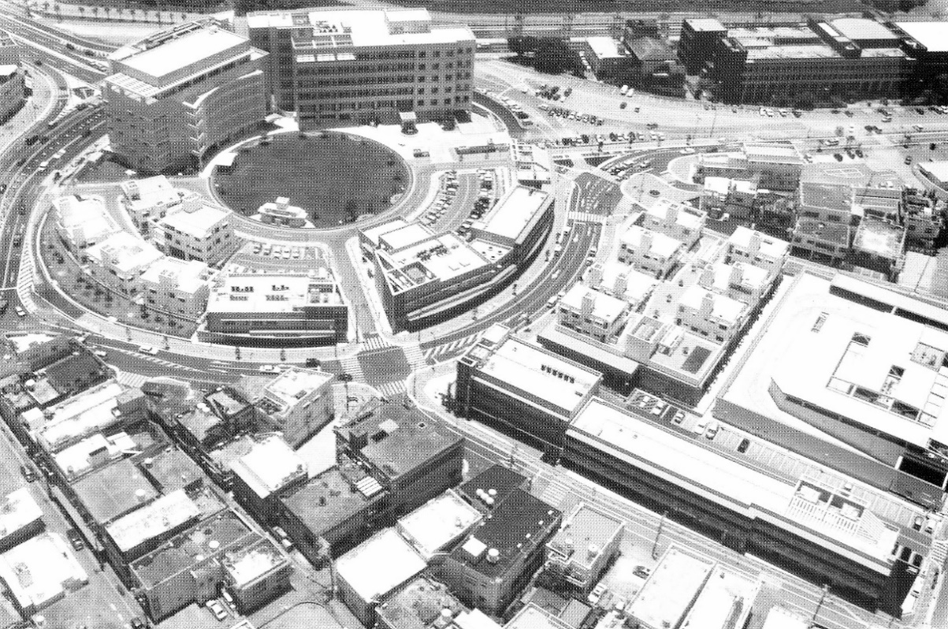

嘉手納町役場
ロータリー2号館

新町1号館

配布期間：令和８年２月２日（月） ～ ２月２０日（金）
申込期間：令和８年２月２日（月） ～ ２月２０日（金）
受付時間：午前９時～午後５時（土・日・慰霊の日を除く）

再開発住宅の申込資格については、所得基準をはじめ、いろいろな条件がありますので､申込みにあたっては､この「空き家待ち候補者募集のしおり」を最後までお読みになってからお申込みください。

【 申込書提出先 及び お問い合わせ先 】

嘉手納町再開発住宅指定管理者 株式会社レキオス
〒904-0203 嘉手納町字嘉手納56-1
０９８－９４３－０２０２

目次
目 次

 | １．再開発住宅空き家待ち候補者募集の申込資格 | １
 | ２．再開発住宅空き家待ち募集の申込から入居までの順序・
 | ３．再開発住宅空き家待ち候補者募集について・・・・・・・・・・・・・・・・ | ２
 | ４．申込資格及び条件
 | ５．申込及び入居の留意事項
 | ６．抽選会・・・・・・・・・・・・・・・・・・・・・・・・ | ３
 | ７．建物概要
 | ８．申込書について | ４～５
 | ９．間取り図・・・・・・・・・・・・・・・・・・・・・・・ | ５～６
 | １０．所得基準早見表・・・・・・・・・・・・・・・・・・・・ | ７
 | １１．所得月額の計算方法・・・・・・・・・・・・・・・・・・・ | ８
 | 公的年金等に係る雑所得の速算表
 | 給与所得者の年間総収入計算・・・・・・・・・・・・・・ | ９
 | 事業所得者の年間総所得計算
 | 所得月額の計算方法・・・・・・・・・・・・・・・・・・ | 10～11
 | ○再開発住宅入居申込書記入例・・・・・・・・・・・・・・・・ | 12
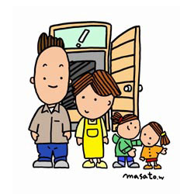

P1順序
１. 再開発住宅空き家待ち候補者募集の申込み資格

 | 詳細については、必ず２ページ目をご確認ください。
⑴嘉手納町内在住者。又は町内の事務所又は事業所に勤務する者。（申込時点で在住、勤務していれば可能） |  | ◎申込書類
⑵世帯の月額収入が一定以上であること。
 |  | 1. 嘉手納町内在住者
 |  | ① 再開発住宅入居申込書
 |  | ① 再開発住宅入居申込書 （入居予定者全員分）※所得証明書は令和４年度分を税務課で取得する。
２. 再開発住宅空き家待ち候補者募集の申込みから入居までの手順
２. 再開発住宅空き家待ち候補者募集の申込みから入居までの手順 |  | ① 再開発住宅入居申込書
 |  | ④ 滞納無証明書（入居予定者全員分）
①申込書類の提出
 |  | ※R３年度分の滞納が無いと分かる証明書を税務課で取得する。
 |  | ⑤ 婚姻予約確認書※（該当者のみ）
②入居資格書類審査
【申込書類】
詳細（取得年度、取得場所等）については、
必ず4ページ目をご確認ください。
1. 嘉手納町内在住者
①再開発住宅入居申込書
②収入証明書又は所得証明書
③住民票の写し（特別謄本）
④婚姻予約確認書
⑤その他町長が必要と認める書類。
2. 嘉手納町外在住者
①再開発住宅入居申込書
②収入証明書又は所得証明書
③入居者の雇用証明書
④住民票の写し
⑤婚姻予約確認書
⑥その他町長が必要と認める書類。
抽選会
③抽選番号を送付
 |  | 2. 町内の事務所又は事業所に勤務する者。
 |  | ① 再開発住宅入居申込書
 |  | ② 収入証明書又は所得証明書（入居予定者全員分） ※所得証明書は現住所の市町村役場税務課で令和４年度分を取得する。
④抽選会
 |  | ③ 入居者の雇用証明書 ※勤め先にて取得する。
 |  | ④ 住民票の写し（住民票謄本：特別）
⑤入居順位決定
 |  | ⑤ 滞納無証明書（入居予定者全員分）
 |  | ※R3年度分の滞納が無いと分かる証明書を税務課で取得する。
 |  | ⑥ 婚姻予約確認書※（該当者のみ）
⑥空家発生
 |  | ⑦ その他町長が必要と認める書類

⑦入居者決定

⑧入居手続き

⑨入居案内

P2募集
3．再開発住宅空き家待ち候補者募集について
3．再開発住宅空き家待ち候補者募集について

今回実施する空き家待ち候補者募集は、これから発生する空き家を見込んで行うものであります。
申込者の中から、抽選で空き家待ち順位を決め、空き家が発生した時に順位にしたがって入居する
ことになります。
なお、期限内に資格審査書類を提出し、かつ、資格審査に合格することが入居補欠者順位決定
の条件となります。もし、２つの条件を満たさない場合は失格となります。
また、申込者全員に入居補欠者順位を決めてありますが、それぞれの順位までの空き家が発生し
ないときは、入居できませんので、あらかじめ御了承ください。
入居補欠者順位の有効期限は、次期補充入居者の入居順位決定の日の前日までとします。

4．申込資格及び条件

⑴ 町内に現に住所を有する者又は町内の事務所若しくは事業所に勤務する者で、次のいずれかに
該当するもの

ア 現に居住し、又は同居しようとする親族(婚姻の届出をしないが事実上婚姻関係と同様の事情にある者
その他婚姻の予約者を含む。以下同じ。)があること。

イ 単身で居住すること。

⑵ 所得が規則で定める基準に該当すること。
（所得月額が、法令で定められた入居所得基準額であること。）
入居者及び同居者の過去１年間における所得税法で算出した所得金額の合計から
控除対象額を控除した額を12で除した額を所得という。

※所得基準は入居の申込みをした日において、135,000円以上とする。
（７ページから11ページの所得月額の計算方法参照）

ただし、申込者又は現に同居し、若しくは同居しようとする親族(婚姻の届出を
しないが事実上婚姻関係と同様の事情にある者その他婚姻の予約者を含む。以下同じ。)が
暴力団員による不当な行為の防止等に関する法律(平成3年法律第77号)第2条第6号に規定
する暴力団員(以下「暴力団員」という。)であるときは、入居の申込みをすることができません。

5．申込み及び入居の留意事項

⑴ 申込者（本人）は、原則として世帯主とします。
⑵ 申込書は、本人または家族の方が「株式会社 レキオス」まで持参してください。
⑶ 申込書及びその他の提出書類の記載事項が事実と相違するときは、申込み及び入居の決定
が取消しとなります。

P3抽選
⑷ 家賃の納付期限は、毎月末日です。納付書に記載されている金融機関又はコンビニエンスストアで納付してください。
（家賃を3月以上滞納された時は、住宅の明渡しを請求することができます。）

⑸ 次の項目に掲げる費用は、共益費として入居者の負担になります。
（月額2,000円 令和5年4月現在：管理人口座に振込よりお支払いください。）
イ 電気料金：屋内外共用部分の電灯、エレベーター動力、高架水槽のポンプ
ロ 水道料金：共同水栓
ハ 共用部分維持費：共同アンテナの維持管理及び廊下、階段などの電球の取替えなど

⑹ 住宅明渡しの際は、経年劣化を除く修繕をしていただきます。 また、ハウスクリーニング（専門業者へ委託）の費用を負担していただきます。

⑺ 連帯保証人は､沖縄県内に居住し､年間所得1,620,000円以上の所得の方になります。連帯保証人の署名する請書、住民票の写し・印鑑登録証明書・所得を証明する書類を一式提出してください。 ※ 連帯保証人を探すのが困難な方は有料の家賃保証制度の利用も可能です。(入居者本人で契約して頂きます）

⑻ 敷金は、家賃の３か月分相当額を入居手続の際に納入していただきます。

⑼ 再開発住宅では、犬、猫、鳩、鶏等の動物を飼うことはできません。

⑽ 再開発住宅は、エレベーターの設置、冷房及び防音設備を完備しています。

⑾ 専用駐車場はありません。

6．抽選会

⑴ 抽選会には、入居資格書類審査に合格した方のみ参加できます。
なお、申込者が１件の場合は、抽選会を行いません。

⑵ 抽選会の日時、場所については、文書で通知いたします。
なお、参加者は、申込者本人又は家族等で、必ず抽選会案内文書を持参してください。
（不在の際は、職員による代理抽選となります。順は参加者全員の抽選終了後とさせて頂きます。）

7．建物概要

名 称： | 新町1号館
所在地： | 嘉手納町字嘉手納４６３番地
構 造： | 鉄筋コンクリート造
 | 中層耐火構造３階建（2LDK（Aﾀｲﾌﾟ）：6戸、2LDK（Bﾀｲﾌﾟ）：2戸、3LDK：10戸）
 | エレベーター有り
駐車場： | 専用駐車場はありません

名 称： | ロータリー2号館
所在地： | 嘉手納町字嘉手納２９０番地４
構 造： | 鉄筋コンクリート造
 | 中層耐火構造３階建（1DK：4戸、2LDK（Aﾀｲﾌﾟ）：6戸、2LDK（Bﾀｲﾌﾟ）：4戸）
 | エレベーター有り
駐車場： | 専用駐車場はありません

P4申込書について
8．申込書類について

下記の（1）又は（2）に該当する書類を提出してください。

（1）嘉手納町在住の方

①再開発住宅入居申込書
②収入証明書又は所得証明書
・所得証明書→嘉手納町役場 税務課にて発行（対象年度：最新年度）本人及び16歳以上の同居者全員提出
（源泉徴収票は不可です）
・収入証明書（勤続年数が1年に満たない方)→勤務先にて所定の様式に記入してもらう。
③住民票の写し（特別謄本）→嘉手納町役場 町民保険課にて嘉手納町役場 町民保険課にて取得する。
・入居者全員の住所・戸籍を確認します。

⑤婚姻予約確認書
※該当者のみ（籍を入れておらず婚約者と入居予定の方のみ提出）
⑥その他町長が必要と認める書類。
・窓口にて職員から上記以外の書類の提出を求められた方のみ。

（2）嘉手納町外在住の方

①再開発住宅入居申込書
②収入証明書又は所得証明書
・所得証明書→住所地の市町村役場にて発行（対象年度：最新年度）本人及び16歳以上の同居者全員提出
・収入証明書（勤続年数が1年に満たない方)→勤務先にて所定の様式に記入してもらう。
③入居者の雇用証明書
・町内勤務であることを確認。勤務先にて証明書を発行してもらう。（任意様式可）
④住民票の写し（特別謄本）→住所地の市町村役場にて取得する。
・入居者全員の住所・戸籍を確認します。
⑤婚姻予約確認書
※該当者のみ（籍を入れておらず婚約者と入居予定の方のみ提出）
⑥その他町長が必要と認める書類。
・窓口にて職員から上記以外の書類の提出を求められた方のみ。

P5間取り（新町1号館）
9．間取り図 （新町1号館住宅）

２ＬＤＫ（Aタイプ） |  |  | （６戸） | ２ＬＤＫ（Bタイプ） |  |  |  | （２戸）

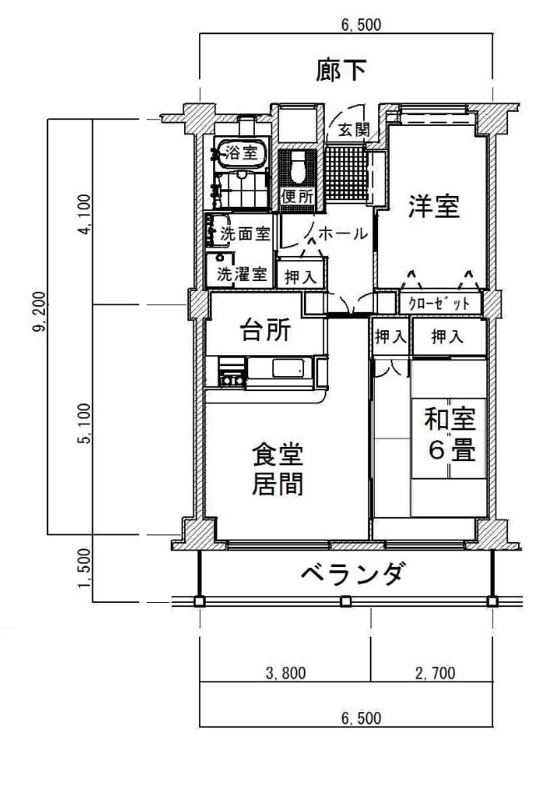
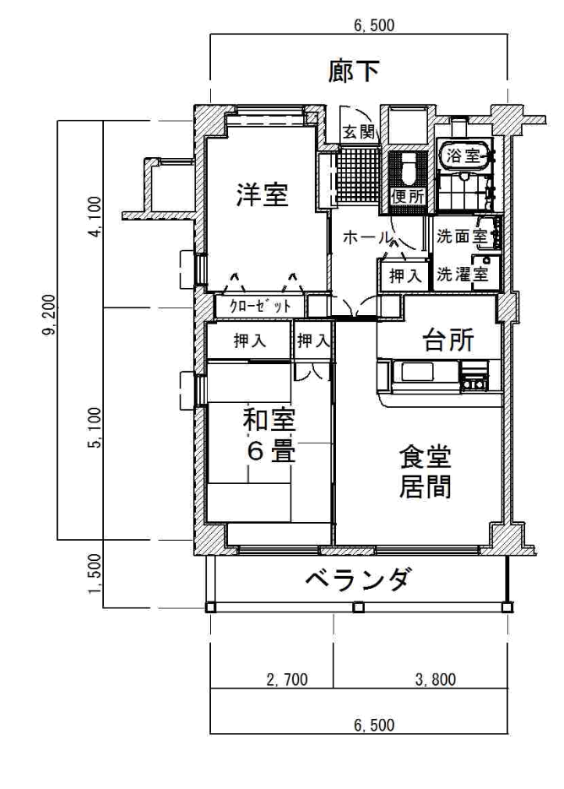

４.９５畳
４.９５畳

７.６畳
７.６畳

 | 床 面 積 | ５９㎡ |  |  | 床 面 積 |  | ６２㎡
 |  | １７.８坪 |  |  |  |  | １８．７坪
 | 家 賃 | ４０，１００円 |  |  | 家 賃 |  | ４２，１００円

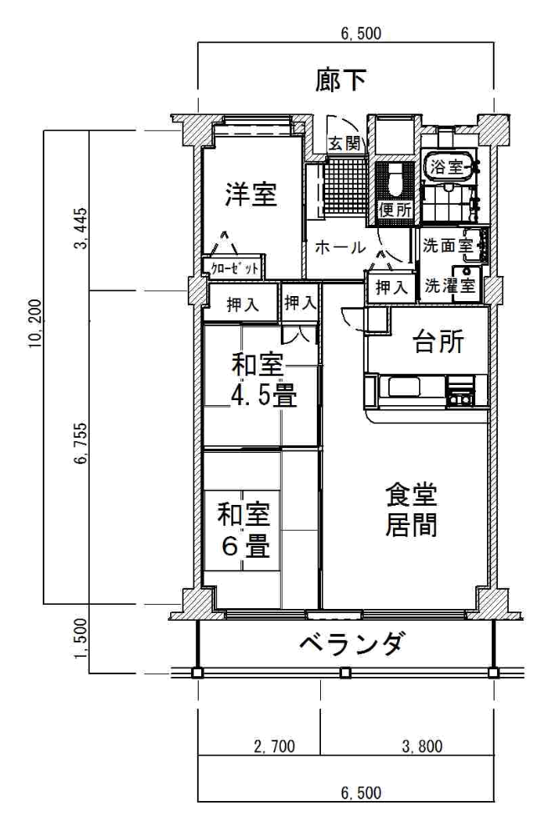
３ＬＤＫ

（１０戸）

３.５６畳

 |  |  |  |  |  | 床 面 積 |  | ６６㎡
 |  |  |  |  |  |  |  | １９.９坪
 |  |  |  |  |  | 家 賃 |  | ４４，８００円

１０.３８畳

P6間取り（ロータリー2号館）
間取り図 （ロータリー2号館住宅）

２ＬＤＫ（Aタイプ） |  |  | （６戸） | ２ＬＤＫ（Bタイプ） |  |  |  | （４戸）

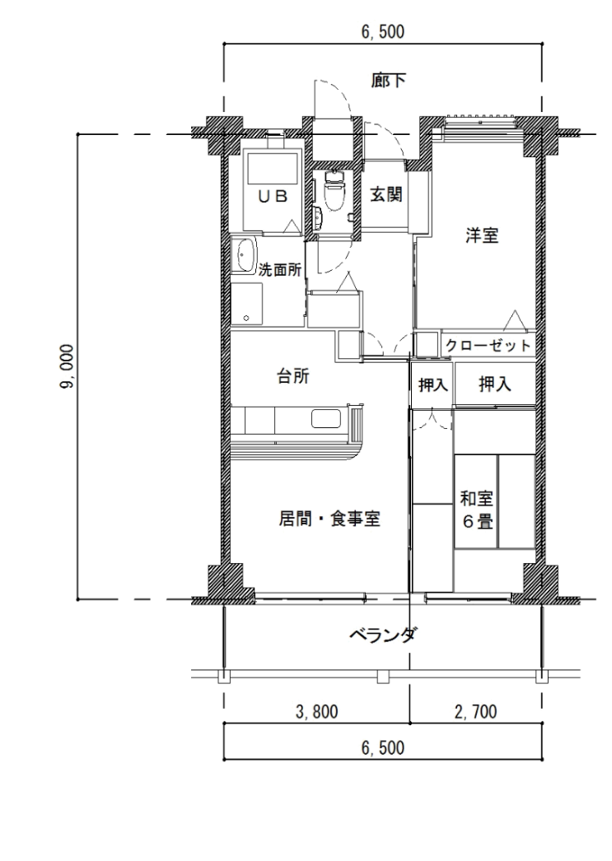
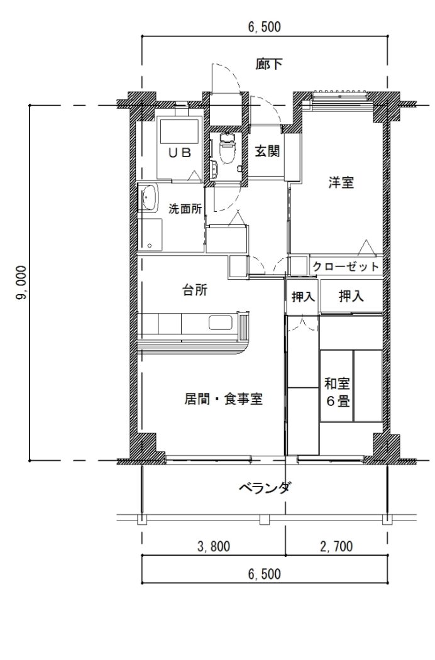

４.９５畳
４.９５畳

７.２４畳
７.６畳

 | 床 面 積 | ５７㎡ |  |  | 床 面 積 |  | ５９㎡
 |  | １７．２坪 |  |  |  |  | １７．８坪
 | 家 賃 | ３８，７００円 |  |  | 家 賃 |  | ４０，１００円

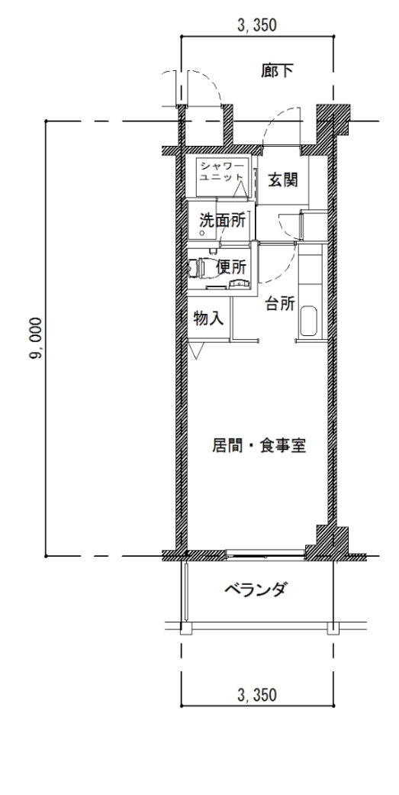
１ＤＫ

（４戸）

 |  |  |  |  |  | 床 面 積 |  | ２８㎡
 |  |  |  |  |  |  |  | ８．４坪
 |  |  |  |  |  | 家 賃 |  | １９，０００円
７.９７畳

Ｐ7早見表
10．所得基準早見表

給与所得者が1人の場合はA表、給与所得以外の所得等を有する者が1人の場合はB1・2表を見て、
嘉手納町再開発住宅の所得基準内に該当するか参考にしてください。

A表（給与所得者の場合） |  |  |  |  | ※一円未満切り捨て
控除対象人数 | 0人 | 1人 | 2人 | 3人 | 4人 | 5人
配偶者・扶養控除額 | 0 | 380,000 | 760,000 | 1140000 | 1,520,000 | 1,900,000
年間総収入金額 | 2,572,000 | 2,980,000 | 3,530,000 | 4,000,000 | 4,480,000 | 4,950,000
端数処理 | 2,572,000 | 2,980,000 | 3,530,000 | 4,000,000 | 4,480,000 | 4,950,000
年間総所得金額 | 1,720,400 | 2,006,000 | 2,391,000 | 2,760,000 | 3,144,000 | 3,520,000
控除差引き残 | 1,620,400 | 1,626,000 | 1,631,000 | 1,620,000 | 1,624,000 | 1,620,000
所得月額（÷12） | 135,033 | 135,500 | 135,916 | 135,000 | 135,333 | 135,000
※この表は大まかな目安です。申込資格の確認は、実際に計算した上で判断してください。
※所得者が1人の場合で、扶養親族控除だけを対象とし、特別控除は考慮しておりません。
※胎児は同居・扶養控除の対象とはなりません。

B1表（公的年金に係る雑所得者の場合） |  |  | 65歳以上の方 |  | ※一円未満切り上げ
控除対象人数 | 0人 | 1人 | 2人 | 3人 | 4人 | 5人
配偶者・扶養控除額 | 0 | 380,000 | 760,000 | 1140000 | 1,520,000 | 1,900,000
年間総収入金額 |  | 3,200,000 | 4,042,000 | 4,496,000 | 4,943,000 | 5,390,000
端数処理 |  | ― | ― | ― | ― | ―
年間総所得金額 | #VALUE! | 2,000,000 | 2,656,500 | 3,036,600 | 3,416,550 | 3,796,500
控除差引き残 | #VALUE! | 1,620,000 | 1,896,500 | 1,896,600 | 1,896,550 | 1,896,500
所得月額（÷12） | #VALUE! | 135,000 | 158,042 | 158,050 | 158,046 | 158,042

B2表（公的年金に係る雑所得者の場合） |  |  | 65歳未満の方 |  | ※一円未満切り上げ
控除対象人数 | 0人 | 1人 | 2人 | 3人 | 4人 | 5人
配偶者・扶養控除額 | 0 | 380,000 | 760,000 | 1140000 | 1,520,000 | 1,900,000
年間総収入金額 | 2,660,000 | 3,167,000 | 3,674,000 | 4,171,000 | 4,618,000 | 5,065,000
端数処理 | ― | ― | ― | ― | ― | ―
年間総所得金額 | 1,620,000 | 2,000,250 | 2,380,500 | 2,760,350 | 3,140,300 | 3,520,250
控除差引き残 | 1,620,000 | 1,620,250 | 1,620,500 | 1,620,350 | 1,620,300 | 1,620,250
所得月額（÷12） | 135,000 | 135,021 | 135,042 | 135,029 | 135,025 | 135,021
※この表は大まかな目安です。申込資格の確認は、実際に計算した上で判断してください。
※所得者が1人の場合で、扶養親族控除だけを対象とし、特別控除は考慮しておりません。
※胎児は同居・扶養控除の対象とはなりません。

P8所得
11．所得月額の計算方法

ここでは、申込者が再開発住宅の所得基準に該当するかを判断するために、所得月額の計算を
行います。
※ 基本的には、その世帯の所得の合計額から、該当する控除額を差し引いて算出します。
なお、計算の手順は下記の順になります。

 | ① 年間総収入の計算 |  |  | ② 年間総収入から年間総所得を算出

 | ④ 該当する控除額を差引く |  |  |  | ③ 同世帯内の所得の合計

 | ⑤ 所得月額の割出し |  |  |  | 該当する | （再開発住宅の所得基準）

 |  |  |  |  | 該当しない

（注意事項）
※ 年間総収入金額（収入）とは、税込み総支給額をいいます。年間総所得金額（所得）とは、
年間総収入金額から税法上認められた必要経費（老齢年金・普通恩給の場合には、公的年金等
控除額）を控除した額をいいます。 ＝ 所得控除後の金額

１．入居する家族（婚姻者を含む）に所得のある者が2人以上いる場合は、それぞれの所得を計算してから
所得金額を合算します。

２．申込締切日以降の出生者は、所得月額計算の際の親族控除の対象となりません。

３．国民（老齢）年金・厚生（老齢）年金・恩給・各種共済年金の収入は、所得月額計算の際、雑所得と
して扱います。（下表の公的年金等に係る雑所得の速算表参照）

４．所得税法による課税対象とならない次のような収入は、月収額計算の対象となりません。
(生活保護の生活扶助､雇用保険､労災保険､休業補償､仕送り､遺族年金､障害年金､児童扶養手当等）

 |  | 公的年金等に係る雑所得の速算表

 | 受給者の年齢 |  | その年の年金額 |  |  | 年間所得金額の計算
 |  |  |  |  |  | （１円未満の端数は､切り上げます。）
 | ６５歳以上の方 |  | 1,200,000円まで |  |  | 所得は０
 |  |  | 1,200,001円から |  |  | （年金額）－1,200,000円＝
 |  |  | 3,299,999円まで
 |  |  | 3,300,000円から |  |  | （年金額）×0.75－375,000円＝
 |  |  | 4,099,999円まで
 |  |  | 4,100,000円から |  |  | （年金額）×0.85－785,000円＝
 |  |  | 7,699,999円まで
 |  |  | 7,700,000円以上 |  |  | （年金額）×0.95－1,555,000円＝
 | ６５歳未満の方 |  | 700,000円まで |  |  | 所得は０
 |  |  | 700,001円から |  |  | （年金額）－700,000円＝
 |  |  | 1,299,999円まで
 |  |  | 1,300,000円から |  |  | （年金額）×0.75－375,000円＝
 |  |  | 4,099,999円まで
 |  |  | 4,100,000円から |  |  | （年金額）×0.85－785,000円＝
 |  |  | 7,699,999円まで
 |  |  | 7,700,000円以上 |  |  | （年金額）×0.95－1,555,000円＝
 | ※ 年齢が65歳未満であるかどうかは、その年の12月31日の年齢によります。
 | (1月1日生まれの方は、年齢を1歳加算してください。）

P9計算
給与所得者の年間総収入計算

年間総収入（賞与・諸手当を含む税込の収入）の計算
就職（勤務）の時期等 |  | 年 間 総 収 入 の 計 算 方 法
申込日現在の勤務先に、前年の1月1日以前 |  | 前年の年間総収入金額
から引続き勤務している者 |  | （市町村発行の所得証明書）
申込日現在の勤務先に、前年に中途就職し、 |  | 勤務した翌月から12ヶ月の年間総収入金額
現在まで12か月以上勤務している者
 |  | 勤務した翌月から申込日の前月まで
 |  | の総収入金額をもとに下記の計算に
申込日現在の勤務先に、前年に又は今年中途 |  | よる年間推定総収入金額
×12
就職し、現在まで12か月に満たない者 |  | 総収入金額 － 支払いを受けた賞与
 |  | 勤務した翌月から申込日の前月迄の月数
 |  | ＋支払いを受けた賞与＝年間推定総収入金額

 | 事業所得者の年間総所得計算

年 間 総 所 得 の 計 算
事 業 の 時 期 等 |  | 年 間 総 所 得 の 計 算 方 法
申込日現在で、事業を前年の1月1日以前 |  | 所 得 証 明 書
から引続き行っている者 |  | （市町村発行のもの）
申込日現在で、事業を前年に中途で開始し、 現在まで12か月以上行っている者 |  | 事業を始めた翌月から、12ヶ月間の年間
 |  | 総所得金額
 |  | （年間の収入－年間の支出＝年間の所得）
 |  | 事業を始めた翌月から申込日の前月まで
 |  | の収入と支出をもとに、下記の計算による
申込日現在で、事業を前年・今年に中途で |  | 年間推定総所得金額
×12
開始し、12か月に満たない者 |  | 総 収 入 金 額 － 総 支 出 金 額
 |  | 事業を始めた翌月から申込日の前月迄の月数
 |  | ＝年間推定総所得金額

P10方法
所得月額の計算方法
所得月額とは、次に示す計算方法により計算した額です。給与所得者は次のＡから、事業所得等を 有する者、年金所得者はＣから、実際に金額をあてはめて計算してください。

Ａ．年間総収入金額の端数整理
端数整理後の
年間総収入金額
円
 |  | ア | 1,618,999円以下は端数整理しない。
年間総収入金額 |  | イ | 1,619,000円以上 |  | 1,619,999円以下は | 1,619,000円
 |  | ウ | 1,620,000円以上 |  | 1,621,999円以下は | 1,620,000円
 |  | エ | 1,622,000円以上 |  | 1,623,999円以下は | 1,622,000円
円
 |  | オ | 1,624,000円以上 |  | 6,599,999円以下は次のように整理する。
※中途就職者は、８ページの計算式により推定年間総収入金額を算出してあてはめてください |  |  |  | 金額を4,000で除して、小数点以下を切り捨て、これに 4,000を乗じる。 （例） 4,629,000円÷4,000＝1,157．25→1,157 1,157×4,000＝4,628,000
 |  | カ | 6,600,000円以上は端数整理しない。

Ｂ．年間総所得金額の計算方法

年間総所得金額の区分 |  |  | 年間総所得金額
ア． 650,999円以下 |  |  |  | 年間総所得金額は ０
イ． 651,000円以上 1,618,999円以下 |  |  |  | （端数整理後の年間総収入金額）－550,000円
ウ． 1,619,000円以上 1,619,999円以下 |  |  |  | 1,069,000円
エ． 1,620,000円以上 1,621,999円以下 |  |  |  | 1,070,000円
円
オ． 1,622,000円以上 1,623,999円以下 |  |  |  | 1,072,000円 |  |  | 年間総所得金額
カ． 1,624,000円以上 1,627,999円以下 |  |  |  | 1,074,000円
キ． 1,628,000円以上 1,799,999円以下 |  |  |  | （端数整理後の年間総収入金額）×0.6+100,000
ク． 1,800,000円以上 3,599,999円以下 |  |  |  | （端数整理後の年間総収入金額）×0.7－80,000円
ケ． 3,600,000円以上 6,599,999円以下 |  |  |  | （端数整理後の年間総収入金額）×0.8－440,000円
コ． 6,600,000円以上 9,999,999円以下 |  |  |  | （端数整理後の年間総収入金額）×0.9－1,100,000円

Ｃ．年間総所得金額の合計方法

年間総所得金額 |  | 年間総所得金額 |  |  | 合計年間総所得金額
円
円
円
 | ＋ |  |  |  | ＝

※所得のある方が複数いる場合は、それぞれ年間総所得金額を算出し、合計年間総所得金額に記入してください。
※現在の事業を始めて1年を経過していない方は、８ページの計算式により推定年間総所得金額を算出してください。
※年金、恩給については７ページの計算方式により年間総所得金額を算出してください。

P11控除
Ｄ．控除金額の計算方法

控 除 金 額 の 計 算
基本的控除 | 控 除 の 種 類 |  | 内 容 |  |  | 控 除 額
 | 1． | 配偶者及び 同居親族 |  | 本人以外の配偶者及び同居親族（婚約者を含む） |  | 380,000円×（ ）人 （家族数－1人）
 | 2． | 別居扶養親族 |  | 別居している扶養親族
 | 3． | 給与所得者 |  | 本人または同居者の中で、過去1年間において給与所得または公的年金等にかかる雑所得がある方 |  | 上限10万円 所得金額が10万円未満の場合は当該所得金額
 | 4． | 公的年金等所得者
そ の 他 の 控 除 | 5． | 老人扶養親族 |  | 控除対象配偶者及び扶養親族のうち７０歳以上の方 |  | 100,000円×（ ）人
 | 6． | 特定扶養親族 |  | 扶養親族のうち16歳以上23歳未満の人「合計所得金額が48万円以下の者」 |  | 250,000円×（ ）人

 | 7． | ひとり親控除 |  | 本人または同居者奈緒のうち、次の①②③すべての要件を満たす方 ①婚姻していない、又は配偶者と離婚・死別・生死不明でその後婚姻または事実婚状態にない方 ②生計を一にする子（合計所得金額が48万円以下で、かつ他者の扶養親族になっていない）がいること③合計所得金額が500万円以下の方 |  | 上限３５万円 所得金額から「3．給与所得者」「4．公的年金等所得者」の控除を差し引き後、残額が35万円未満の場合は当該所得金額

 | 8． | 寡婦控除 |  | 本人または同居者のうち、上記ひとり親に該当せず、事実婚状態にない方で、「次の①②いずれかにの要件を満たす方 ①夫と離婚した後婚姻しておらず、扶養親族があり、合計所得が500万円以下の方 ②夫と死別後婚姻していない方、または夫の生死が不明な方で、合計所得が500万円以下の方 |  | 上限２７万円 所得金額から「3．給与所得者」「4．公的年金等所得者」の控除を差し引き後、残額が27万円未満の場合は当該所得金額

 | 9． | 障害者 |  | 本人、配偶者、扶養親族及び同居親族の中で障害者手帳の交付を受けている人 |  | 270,000円×（ ）人
 | 10． | 特別障害者 |  | 重度の障害者 |  | 400,000円×（ ）人

※ | 障害者控除、特別障害者控除に該当する方は、診断書、手帳の写し
 | 又は証明書等を添付して下さい。 |  |  |  |  | 控除合計額
※ | 胎児は、同居・扶養控除の対象とはなりません。 |  |  |  |  | （１～9までの合計）
円
Ｅ．所得月額の計算方法

円
円
円
 |  | 合計年間総所得金額 |  |  | 控除合計金額 | 所得月額
 |  | （ |  | ― | ） ÷ １２ | ＝

再開発住宅所得基準に該当する
 |  |  |  | 所 得 月 額
 |  |  |  | 135,000円以上

